Interfaz


Cargar Imágenes
Generar Informe

Borrar Imágenes

 |  | TABLA DE IMÁGENES |  |  |  |  |  | TABLA INTRO

Lugar de Observación | Detalle de Observación | Medida de Control de Riesgo Sugerida | Probabilidad | Impacto | Observación | Imágenes Referenciadas | Localización/fecha | Licenciado | Cliente

Introducción
 | SHySO Seguridad Higiene y Salud Ocupacional
 | Informe de Hallazgo
 |  | {localizacion, fecha}

{licenciado}
Higiene y Seguridad
Servicio de Infraestructura
{cliente}

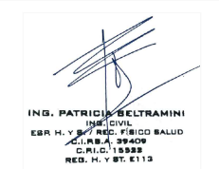 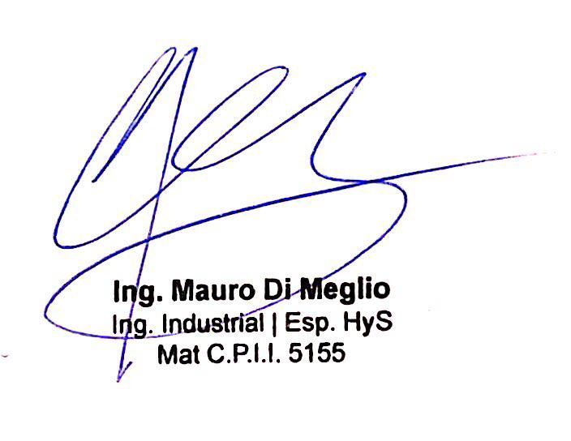 Se realiza relevamiento general del sector Edificio Tecnico del establecimiento {cliente} con el fin de relevar las condiciones de Higiene, Seguridad y Medio Ambiente. Durante el relevamiento, se detectaron condiciones inseguras y malas prácticas de buen orden y limpieza. A continuación, se enumera cada uno de los riesgos detectados y se adjunta un informe fotográfico con mayor detalle con los riesgos detectados, la medida de control de riesgo sugerida y una valorización del riesgo en cuestión. A su vez, se adjunta cuadro de valorización de los riesgos enumerados. Atte.
info@bybingenieria.com.ar www.bybingenieria.com.ar
+54 9 11 5586-6743

Valorización de Riesgos
MATRIZ DE VALORIZACION DE RIESGOS
La valorización de riesgos considerando el impacto y las consecuencias es esencial para la gestión efectiva de riesgos en diferentes ámbitos. El impacto se refiere a las consecuencias de un riesgo, mientras que las consecuencias representan los resultados específicos que se derivan de su ocurrencia. La valorización de riesgos asigna niveles de importancia a cada riesgo identificado, basándose en su impacto y consecuencias, lo que permite priorizar y gestionar adecuadamente los riesgos. Esta valorización facilita la toma de decisiones estratégicas y contribuye a proteger los objetivos y resultados de una organización en un entorno incierto.
PROBABILIDAD
ALTA | Un riesgo con probabilidad alta se refiere a una situación en la que existe una alta posibilidad de que ocurra un evento negativo. Esto significa que hay una alta probabilidad de que el riesgo se materialice en el futuro. Es posible que existan factores o circunstancias que respalden la ocurrencia del riesgo, y puede requerir una atención inmediata y medidas de mitigación activas para reducir su impacto.
MEDIA | Un riesgo con probabilidad media implica que existe una posibilidad moderada de que ocurra un evento negativo. No es tan probable como en el caso de una probabilidad alta, pero tampoco se puede ignorar por completo. Requiere una atención y seguimiento continuo para evaluar si se producen cambios que puedan aumentar o disminuir su probabilidad.
BAJA | Un riesgo con probabilidad baja indica que la posibilidad de que ocurra un evento negativo es relativamente baja. Esto significa que es poco probable que el riesgo se materialice, y es posible que existan medidas preventivas o salvaguardas ya implementadas para reducir aún más su probabilidad. Sin embargo, aún es importante monitorear y evaluar el riesgo, ya que las circunstancias pueden cambiar con el tiempo.

IMPACTO
ALTA | Un riesgo con impacto alto se refiere a un evento negativo que puede tener consecuencias significativas y graves en términos de pérdidas financieras, daños a la reputación, impacto en la seguridad, interrupción de operaciones o cualquier otro aspecto relevante para la organización. El impacto alto puede tener un efecto significativo en los objetivos y resultados del proyecto, empresa u organización, y puede requerir acciones de mitigación urgentes y estratégicas para minimizar sus efectos negativos.
MEDIA | Un riesgo con impacto medio implica que existe un nivel moderado de consecuencias en caso de que ocurra un evento negativo. Aunque no es tan grave como en el caso del impacto alto, aún puede tener implicaciones importantes para la organización. Requiere atención y acciones de mitigación para minimizar sus efectos y evitar que se convierta en un impacto más grave.
BAJA | Un riesgo con impacto bajo indica que las consecuencias de un evento negativo son limitadas y tienen un impacto mínimo en la organización. Aunque el riesgo puede generar algún tipo de molestia o problema menor, no se espera que tenga efectos significativos en los objetivos y resultados generales. Pueden existir medidas de control o contingencia establecidas para tratar con el impacto bajo de manera efectiva.

VALORIZACION FINAL DEL RIESGO SEGÚN "PROBABILIDAD" E "IMPACTO"

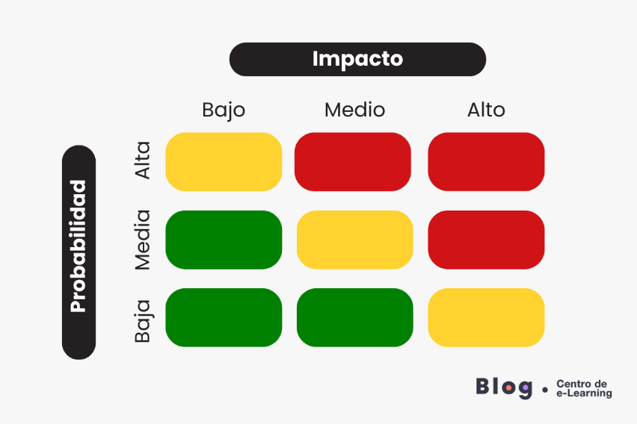

PROBABILIDAD | IMPACTO | VALORACION
ALTO | ALTO | ALTO
MEDIO | ALTO | ALTO
ALTO | MEDIO | ALTO
MEDIO | MEDIO | MEDIO
BAJO | ALTO | MEDIO
ALTO | BAJO | MEDIO
BAJO | MEDIO | BAJO
MEDIO | BAJO | BAJO
BAJO | BAJO | BAJO

Resumen
 | SHySO Seguridad Higiene y Salud Ocupacional
 | Resumen Hallazgos
A continuación se presenta un resumen con gráficos sobre la cantidad de Hallazgos según su estado de resolución (Resuelto, Parcialmente resuelto, Pendiente, Cancelado) discriminado por Valorización (Alta, Media, Baja) |  |  |  |  |  |  |  |  | ALTO | MEDIO | BAJO | TOTAL
 |  |  |  |  |  |  |  | RESUELTO | 0 | 0 | 0 | 0
 |  |  |  |  |  |  |  | PARCIALMENTE RESUELTO | 0 | 0 | 0 | 0
 |  |  |  |  |  |  |  | PENDIENTE | 0 | 0 | 0 | 0
 |  |  |  |  |  |  |  | CANCELADO | 0 | 0 | 0 | 0
 |  |  |  |  |  |  |  | TOTAL | 0 | 0 | 0 | 0

# Obs. | Fecha | Status actual | Lugar | Detalle | Medida de Control de Riesgo | Valorización | Observación

Cantidad de Hallazgos según Estado

info@bybingenieria.com.ar www.bybingenieria.com.ar
+54 9 11 5586-6743

